評価表1
３－１９
ビジネス文書 評価表 |  |  | 練習問題１ |  |  | 級 | 10 | 受験番号 | 氏名
①
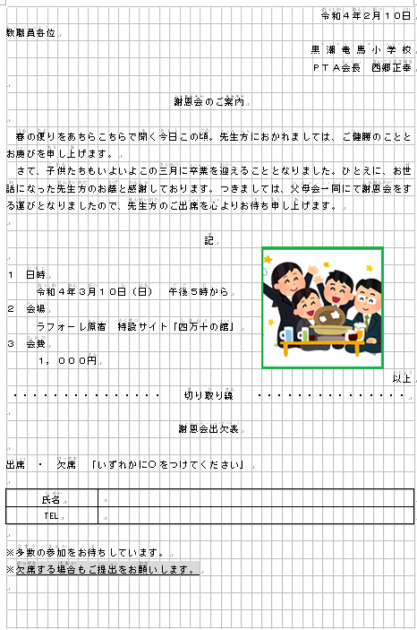
②
項目 | 内容 |  |  |  |  |  | 評価点

③
④
⑤
① 文字入力 |  | 総文字数 | 402 | 文字 |  |  | 0
 |  | 入力数 |  | 文字
 |  | 減点数 |  | 文字
 |  | 純入力数 | 0 | 文字 |  |  | /50

⑦
⑥
② レイアウト | ① | 右揃え |  | ⑥ | 記・以上 |  | 0 |  |  | 右揃え | 下線
 | ② | 右揃え |  | ⑦ | 字揃え |  |  |  |  | 中央揃え | 字揃え
 | ③ | 均等割付 |  | ⑧ | 中央揃え |  |  |  |  | フォント | 網掛け
 | ④ | 中央揃え |  | ⑨ | 下線 |  |  |  |  | 記・以上
 | ⑤ | フォント |  | ⑩ | 網掛け |  | /20 |  |  | 均等割付

⑧
③ 表の作成 | ① | 表の挿入 |  |  |  | ／３ | 0
 | ② | 大きさ・罫線の調整 |  |  |  | ／６
 | ③ | 文字の入力・配置 |  |  |  | ／６ | /15

④ 図の貼り付け | ① | 図の挿入（図形） |  |  |  | ／３ | 0
 | ② | 図の挿入（ファイル） |  |  |  | ／４
 | ③ | 位置調整（図形） |  |  |  | ／４
⑨
⑩
 | ④ | 位置調整（ファイル） |  |  |  | ／４ | /15

備考 | 合計 |  |  |  |  |  | 0
 |  |  |  |  |  |  | /100

評価表2
３－２１
ビジネス文書 評価表 |  |  | 練習問題２ |  |  | 級 | 10 | 受験番号 | 氏名
①
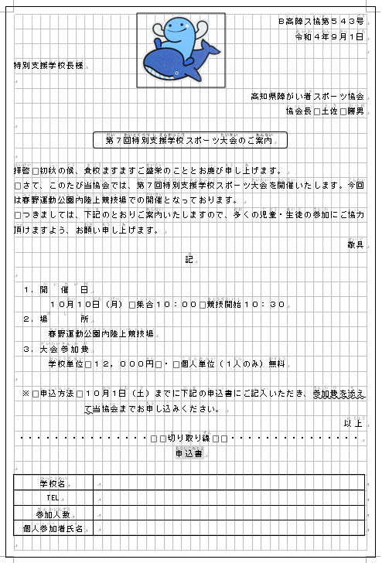
項目 | 内容 |  |  |  |  |  | 評価点

②
① 文字入力 |  | 総文字数 | 449 | 文字 |  |  | 0
 |  | 入力数 |  | 文字
 |  | 減点数 |  | 文字
③
④
 |  | 純入力数 | 0 | 文字 |  |  | /50

⑤
② レイアウト | ① | 右揃え |  | ⑥ | 字揃え |  | 0
 | ② | 右揃え |  | ⑦ | 均等割付
 | ③ | 中央揃え |  | ⑧ | 下線
⑥
⑦
 | ④ | フォント |  | ⑨ | 中央揃え
 | ⑤ | 記・以上 |  | ⑩ | 網掛け |  | /20

③ 表の作成 | ① | 表の挿入 |  |  |  | ／３ | 0
 | ② | 大きさ・罫線の調整 |  |  |  | ／６
 | ③ | 文字の入力・配置 |  |  |  | ／６ | /15

⑧
⑨
⑩
④ 図の貼り付け | ① | 図の挿入（図形） |  |  |  | ／３ | 0
 | ② | 図の挿入（ファイル） |  |  |  | ／４
 | ③ | 位置調整（図形） |  |  |  | ／４
 | ④ | 位置調整（ファイル） |  |  |  | ／４ | /15

備考 | 合計 |  |  |  |  |  | 0
 |  |  |  |  |  |  | /100

評価表3
３－２３
ビジネス文書 評価表 |  |  | 練習問題３ |  |  | 級 | 10 | 受験番号 | 氏名

①
項目 | 内容 |  |  |  |  |  | 評価点
④

⑤
⑥
②
③
① 文字入力 |  | 総文字数 | 408 | 文字 |  |  | 0
 |  | 入力数 |  | 文字
 |  | 減点数 |  | 文字
 |  | 純入力数 | 0 | 文字 |  |  | /50

⑦
⑧
② レイアウト | ① | 右揃え |  | ⑥ | 中央揃え |  | 0
 | ② | 右揃え |  | ⑦ | 下線
 | ③ | 均等割付 |  | ⑧ | 記・以上
 | ④ | 下線 |  | ⑨ | 字揃え
 | ⑤ | フォント |  | ⑩ | 網掛け |  | /20

⑩
③ 表の作成 | ① | 表の挿入 |  |  |  | ／３ | 0
 | ② | 大きさ・罫線の調整 |  |  |  | ／６
 | ③ | 文字の入力・配置 |  |  |  | ／６ | /15

⑨
④ 図の貼り付け | ① | 図の挿入（図形） |  |  |  | ／３ | 0
 | ② | 図の挿入（ファイル） |  |  |  | ／４
 | ③ | 位置調整（図形） |  |  |  | ／４
 | ④ | 位置調整（ファイル） |  |  |  | ／４ | /15

備考 | 合計 |  |  |  |  |  | 0
 |  |  |  |  |  |  | /100

評価表 4
３－２５
ビジネス文書 評価表 |  |  | 練習問題４ |  |  | 級 | 10 | 受験番号 | 氏名

①
項目 | 内容 |  |  |  |  |  | 評価点

②
④
③
① 文字入力 |  | 総文字数 | 395 | 文字 |  |  | 0
 |  | 入力数 |  | 文字
 |  | 減点数 |  | 文字
⑤
⑥
 |  | 純入力数 | 0 | 文字 |  |  | /50

⑦
② レイアウト | ① | 右揃え |  | ⑥ | 下線 |  | 0
 | ② | 均等割付 |  | ⑦ | 記・以上
 | ③ | 右揃え |  | ⑧ | フォント
⑧
 | ④ | 均等割付 |  | ⑨ | 字揃え
 | ⑤ | 中央揃え |  | ⑩ | 下線 |  | /20

⑨
③ 表の作成 | ① | 表の挿入 |  |  |  | ／３ | 0
 | ② | 大きさ・罫線の調整 |  |  |  | ／６
 | ③ | 文字の入力・配置 |  |  |  | ／６ | /15

⑩
④ 図の貼り付け | ① | 図の挿入（図形） |  |  |  | ／３ | 0
 | ② | 図の挿入（ファイル） |  |  |  | ／４
 | ③ | 位置調整（図形） |  |  |  | ／４
 | ④ | 位置調整（ファイル） |  |  |  | ／４ | /15

備考 | 合計 |  |  |  |  |  | 0
 |  |  |  |  |  |  | /100

評価表5
３－２７
ビジネス文書 評価表 |  |  | 練習問題５ |  |  | 級 | 10 | 受験番号 | 氏名
①
②
項目 | 内容 |  |  |  |  |  | 評価点

③
④
⑤
① 文字入力 |  | 総文字数 | 537 | 文字 |  |  | 0
 |  | 入力数 |  | 文字
 |  | 減点数 |  | 文字
 |  | 純入力数 | 0 | 文字 |  |  | /50

⑥
② レイアウト | ① | 右揃え |  | ⑥ | 下線 |  | 0
 | ② | 均等割付 |  | ⑦ | 中央揃え
 | ③ | 右揃え |  | ⑧ | 下線
 | ④ | フォント |  | ⑨ | 右揃え
 | ⑤ | 中央揃え |  | ⑩ | 下線 |  | /20

⑦
⑧
③ 表の作成 | ① | 表の挿入 |  |  |  | ／３ | 0
 | ② | 大きさ・罫線の調整 |  |  |  | ／６
 | ③ | 文字の入力・配置 |  |  |  | ／６ | /15

④ 図の貼り付け | ① | 図の挿入（図形） |  |  |  | ／３ | 0
 | ② | 図の挿入（ファイル） |  |  |  | ／４
 | ③ | 位置調整（図形） |  |  |  | ／４
 | ④ | 位置調整（ファイル） |  |  |  | ／４ | /15

⑨
⑩
備考 | 合計 |  |  |  |  |  | 0
 |  |  |  |  |  |  | /100

評価表6
３－２９
ビジネス文書 評価表 |  |  | 練習問題６ |  |  | 級 | 10 | 受験番号 | 氏名

項目 | 内容 |  |  |  |  |  | 評価点
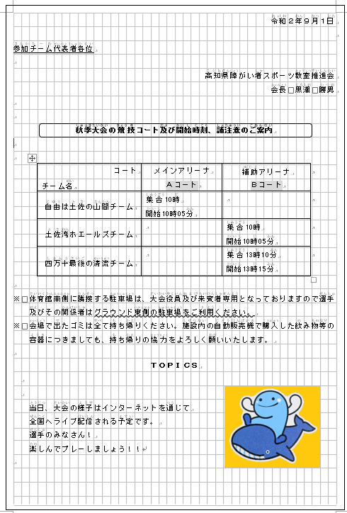

①
③
① 文字入力 |  | 総文字数 | 416 | 文字 |  |  | 0
 |  | 入力数 |  | 文字
 |  | 減点数 |  | 文字
②
 |  | 純入力数 | 0 | 文字 |  |  | /50

④
⑤
② レイアウト | ① | 右揃え |  | ⑥ | 下線 |  | 0
 | ② | 右揃え |  | ⑦ | 中央揃え
 | ③ | 下線 |  | ⑧ | フォント
 | ④ | フォント |  | ⑨ | 字揃え
 | ⑤ | 中央揃え |  | ⑩ | 字揃え |  | /20

⑥
③ 表の作成 | ① | 表の挿入 |  |  |  | ／３ | 0
 | ② | 大きさ・罫線の調整 |  |  |  | ／６
 | ③ | 文字の入力・配置 |  |  |  | ／６ | /15

⑨
⑦
⑧
④ 図の貼り付け | ① | 図の挿入（図形） |  |  |  | ／３ | 0
 | ② | 図の挿入（ファイル） |  |  |  | ／４
 | ③ | 位置調整（図形） |  |  |  | ／４
 | ④ | 位置調整（ファイル） |  |  |  | ／４ | /15

⑩
備考 | 合計 |  |  |  |  |  | 0
 |  |  |  |  |  |  | /100

評価表7
３－３１
ビジネス文書 評価表 |  |  | 練習問題７ |  |  | 級 | 10 | 受験番号 | 氏名

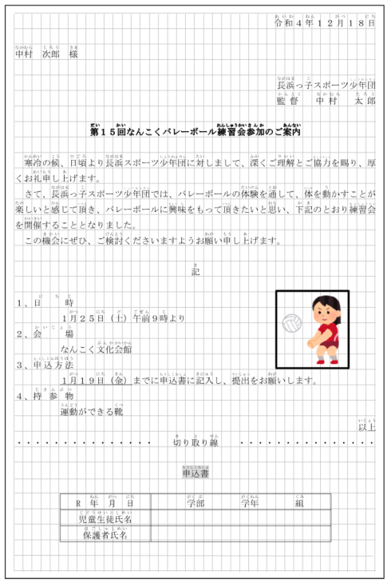
項目 | 内容 |  |  |  |  |  | 評価点

①
③①
②①
① 文字入力 |  | 総文字数 | 409 | 文字 |  |  | 0
 |  | 入力数 |  | 文字
 |  | 減点数 |  | 文字
④①
⑤
 |  | 純入力数 | 0 | 文字 |  |  | /50

② レイアウト | ① | 右揃え |  | ⑥ | 記・以上 |  | 0 |  |  | 右揃え | 下線
 | ② | 右揃え |  | ⑦ | 均等割付 |  |  |  |  | 中央揃え | 字揃え
 | ③ | 均等割付 |  | ⑧ | 下線 |  |  |  |  | フォント | 網掛け
⑦①
⑥
 | ④ | 中央揃え |  | ⑨ | 中央揃え |  |  |  |  | 記・以上
 | ⑤ | フォント |  | ⑩ | 網掛け |  | /20 |  |  | 均等割付

⑧
③ 表の作成 | ① | 表の挿入 |  |  |  | ／３ | 0
 | ② | 大きさ・罫線の調整 |  |  |  | ／６
 | ③ | 文字の入力・配置 |  |  |  | ／６ | /15

⑨
⑩
④ 図の貼り付け | ① | 図の挿入（図形） |  |  |  | ／３ | 0
 | ② | 図の挿入（ファイル） |  |  |  | ／４
 | ③ | 位置調整（図形） |  |  |  | ／４
 | ④ | 位置調整（ファイル） |  |  |  | ／４ | /15

備考 | 合計 |  |  |  |  |  | 0
 |  |  |  |  |  |  | /100

評価表8
３－３５３
ビジネス文書 評価表 |  |  | 練習問題８ |  |  | 級 | 10 | 受験番号 | 氏名

①
項目 | 内容 |  |  |  |  |  | 評価点

④
③
②
① 文字入力 |  | 総文字数 | 479 | 文字 |  |  | 0
 |  | 入力数 |  | 文字
 |  | 減点数 |  | 文字
 |  | 純入力数 | 0 | 文字 |  |  | /50

⑤
⑥
② レイアウト | ① | 右揃え |  | ⑥ | 記・以上 |  | 0
 | ② | 右揃え |  | ⑦ | 字揃え
 | ③ | 中央揃え |  | ⑧ | フォント
 | ④ | フォント |  | ⑨ | 中央揃え
 | ⑤ | 下線 |  | ⑩ | 右揃え |  | /20

⑦
③ 表の作成 | ① | 表の挿入 |  |  |  | ／３ | 0
 | ② | 大きさ・罫線の調整 |  |  |  | ／６
 | ③ | 文字の入力・配置 |  |  |  | ／６ | /15

⑧
⑨
⑩
④ 図の貼り付け | ① | 図の挿入（図形） |  |  |  | ／３ | 0
 | ② | 図の挿入（ファイル） |  |  |  | ／４
 | ③ | 位置調整（図形） |  |  |  | ／４
 | ④ | 位置調整（ファイル） |  |  |  | ／４ | /15

備考 | 合計 |  |  |  |  |  | 0
 |  |  |  |  |  |  | /100

評価表9
３－３５
ビジネス文書 評価表 |  |  | 練習問題９ |  |  | 級 | 10 | 受験番号 | 氏名

項目 | 内容 |  |  |  |  |  | 評価点

①
②
① 文字入力 |  | 総文字数 | 419 | 文字 |  |  | 0
 |  | 入力数 |  | 文字
 |  | 減点数 |  | 文字
 |  | 純入力数 | 0 | 文字 |  |  | /50
③
⑤
④

⑥
② レイアウト | ① | 右揃え |  | ⑥ | 記・以上 |  | 0
 | ② | 右揃え |  | ⑦ | 均等割付
 | ③ | 中央揃え |  | ⑧ | 字揃え
 | ④ | フォント |  | ⑨ | 下線
⑦
 | ⑤ | 下線 |  | ⑩ | 網掛け |  | /20

⑧
③ 表の作成 | ① | 表の挿入 |  |  |  | ／３ | 0
 | ② | 大きさ・罫線の調整 |  |  |  | ／６
 | ③ | 文字の入力・配置 |  |  |  | ／６ | /15
⑩

⑨
④ 図の貼り付け | ① | 図の挿入（図形） |  |  |  | ／３ | 0
 | ② | 図の挿入（ファイル） |  |  |  | ／４
 | ③ | 位置調整（図形） |  |  |  | ／４
 | ④ | 位置調整（ファイル） |  |  |  | ／４ | /15

備考 | 合計 |  |  |  |  |  | 0
 |  |  |  |  |  |  | /100

評価表１０
３－３７
ビジネス文書 評価表 |  |  | 練習問題１０ |  |  | 級 | 10 | 受験番号 | 氏名

①
②
項目 | 内容 |  |  |  |  |  | 評価点

③
④
① 文字入力 |  | 総文字数 | 468 | 文字 |  |  | 0
 |  | 入力数 |  | 文字
 |  | 減点数 |  | 文字
⑤
⑥
 |  | 純入力数 | 0 | 文字 |  |  | /50

② レイアウト | ① | 右揃え |  | ⑥ | フォント |  | 0
 | ② | 均等割付 |  | ⑦ | 記・以上
 | ③ | 右揃え |  | ⑧ | 均等割付
 | ④ | 均等割付 |  | ⑨ | 字揃え
⑦
 | ⑤ | 中央揃え |  | ⑩ | 下線 |  | /20

⑩
③ 表の作成 | ① | 表の挿入 |  |  |  | ／３ | 0
 | ② | 大きさ・罫線の調整 |  |  |  | ／６
 | ③ | 文字の入力・配置 |  |  |  | ／６ | /15

⑧
⑨
④ 図の貼り付け | ① | 図の挿入（図形） |  |  |  | ／３ | 0
 | ② | 図の挿入（ファイル） |  |  |  | ／４
 | ③ | 位置調整（図形） |  |  |  | ／４
 | ④ | 位置調整（ファイル） |  |  |  | ／４ | /15

備考 | 合計 |  |  |  |  |  | 0
 |  |  |  |  |  |  | /100

評価表１１
３－３９
ビジネス文書 評価表 |  |  | 練習問題１１ |  |  | 級 | 10 | 受験番号 | 氏名

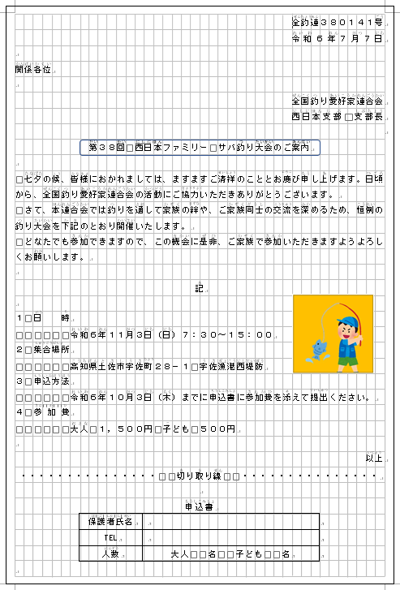
①
②
項目 | 内容 |  |  |  |  |  | 評価点

③
④
⑤
⑥
① 文字入力 |  | 総文字数 | 463 | 文字 |  |  | 0
 |  | 入力数 |  | 文字
 |  | 減点数 |  | 文字
 |  | 純入力数 | 0 | 文字 |  |  | /50

⑦
② レイアウト | ① | 右揃え |  | ⑥ | フォント |  | 0
 | ② | 均等割付 |  | ⑦ | 記・以上
 | ③ | 右揃え |  | ⑧ | 均等割付
 | ④ | 均等割付 |  | ⑨ | 字揃え
 | ⑤ | 中央揃え |  | ⑩ | 中央揃え |  | /20

③ 表の作成 | ① | 表の挿入 |  |  |  | ／３ | 0
 | ② | 大きさ・罫線の調整 |  |  |  | ／６
 | ③ | 文字の入力・配置 |  |  |  | ／６ | /15
⑨

⑧
⑩
④ 図の貼り付け | ① | 図の挿入（図形） |  |  |  | ／３ | 0
 | ② | 図の挿入（ファイル） |  |  |  | ／４
 | ③ | 位置調整（図形） |  |  |  | ／４
 | ④ | 位置調整（ファイル） |  |  |  | ／４ | /15

備考 | 合計 |  |  |  |  |  | 0
 |  |  |  |  |  |  | /100

評価表１２
３－４１
ビジネス文書 評価表 |  |  | 練習問題１２ |  |  | 級 | 10 | 受験番号 | 氏名

①
項目 | 内容 |  |  |  |  |  | 評価点

②
③④
① 文字入力 |  | 総文字数 | 461 | 文字 |  |  | 0
 |  | 入力数 |  | 文字
 |  | 減点数 |  | 文字
 |  | 純入力数 | 0 | 文字 |  |  | /50

⑤
② レイアウト | ① | 右揃え |  | ⑥ | 均等割付 |  | 0
 | ② | 右揃え |  | ⑦ | 一重下線
 | ③ | 中央揃え |  | ⑧ | 波線下線
 | ④ | フォント |  | ⑨ | 中央揃え
 | ⑤ | 記・以上 |  | ⑩ | 網掛け |  | /20

⑧
③ 表の作成 | ① | 表の挿入 |  |  |  | ／３ | 0
 | ② | 大きさ・罫線の調整 |  |  |  | ／６
 | ③ | 文字の入力・配置 |  |  |  | ／６ | /15
⑥⑦

⑨⑩
④ 図の貼り付け | ① | 図の挿入（図形） |  |  |  | ／３ | 0
 | ② | 図の挿入（ファイル） |  |  |  | ／４
 | ③ | 位置調整（図形） |  |  |  | ／４
 | ④ | 位置調整（ファイル） |  |  |  | ／４ | /15

備考 | 合計 |  |  |  |  |  | 0
 |  |  |  |  |  |  | /100

